Лист2
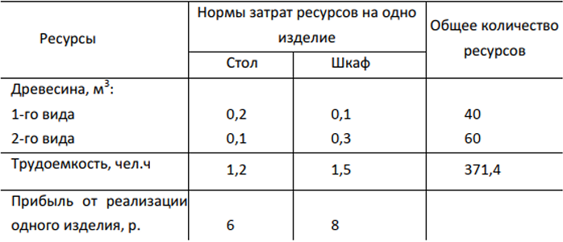
 | стол | шкаф | затраты рес | ресурсы
1 | 0.20 | 0.10 | 37.00 | 40.00
2 | 0.10 | 0.30 | 60.00 | 60.00
труд чел | 1.20 | 1.50 | 371.40 | 371.40
количество | 102.00 | 166.00
прибыль | 6.00 | 8.00
прибыль | 1940.00

 | столы - | 102
 | шкафы - | 166

